Minh chứng GV xác nhận
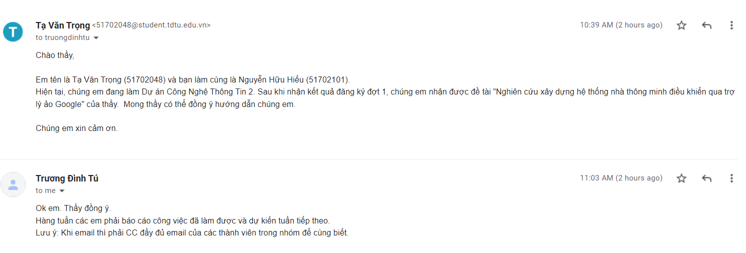

Xác nhận đồng ý hướng dẫn của GVHD

Xác nhận kế hoạch của GVHD

